CÂU 2
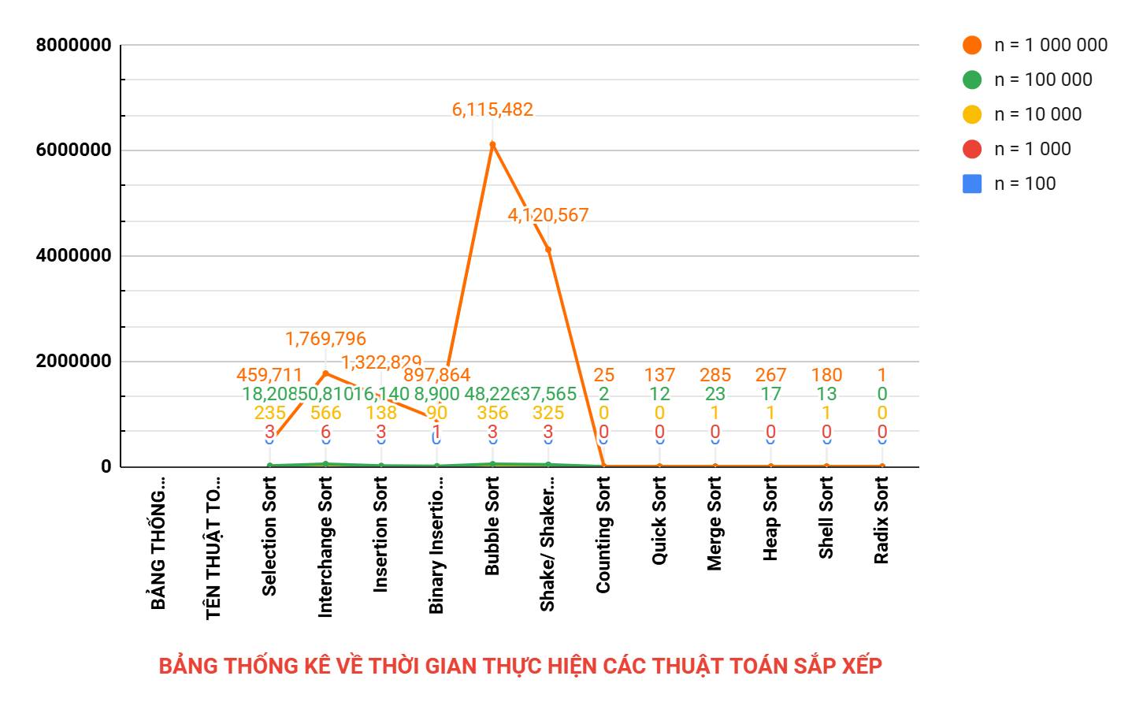
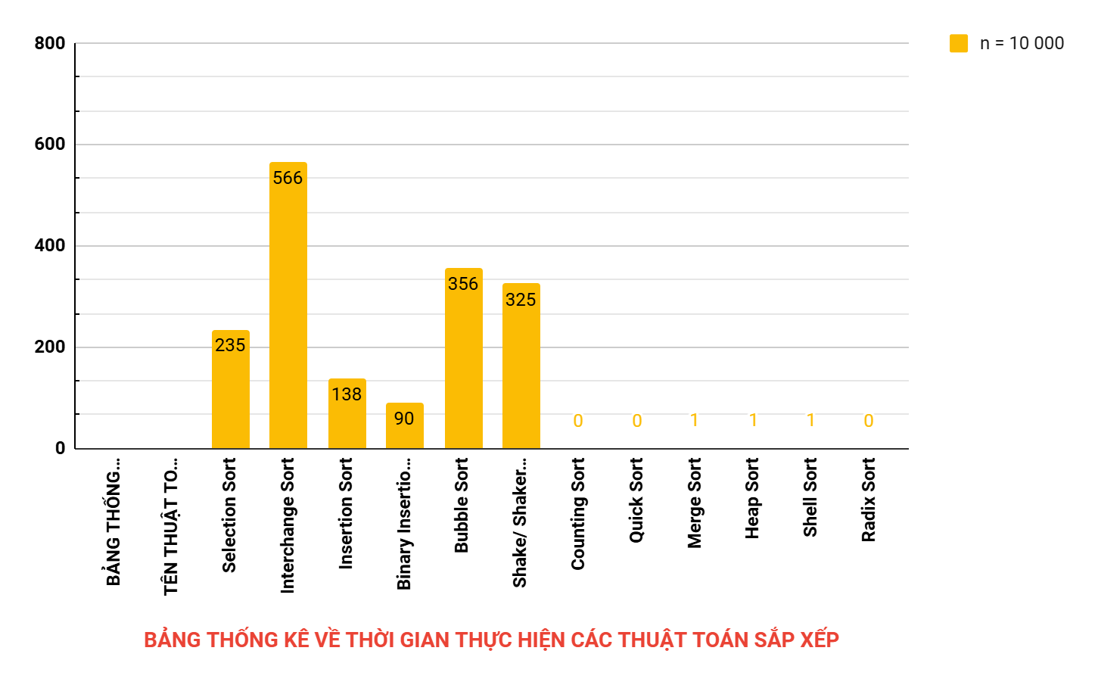
STT | BẢNG THỐNG KÊ VỀ CÁC THUẬT TOÁN SẮP XẾP |  |  |  |  |  |  | THAM KHẢO
 | TÊN THUẬT TOÁN | THỜI GIAN THỰC HIỆN (ms) |  |  |  |  | KẾT LUẬN
 |  | n = 100 | n = 1 000 | n = 10 000 | n = 100 000 | n = 1 000 000
1 | Selection Sort | 0 | 3 | 235 | 18,208 | 459,711 | Đánh giá tổng thể - Thuật toán hiệu quả nhất: + Radix Sort là nhanh nhất, với thời gian thấp đến mức không đáng kể ở mọi kích thước dữ liệu. Tuy nhiên, nó chỉ áp dụng tốt với dữ liệu số hoặc ký tự có độ dài cố định. + Quick Sort là lựa chọn tốt nhất nếu dữ liệu phức tạp hoặc không đáp ứng điều kiện áp dụng của Counting/Radix Sort. - Thuật toán ổn định và cân bằng: + Merge Sort, Heap Sort, và Shell Sort có hiệu suất ổn định, phù hợp nếu yêu cầu không quá cao về thời gian hoặc bộ nhớ. - Thuật toán không phù hợp cho dữ liệu lớn: + Các thuật toán O(n^2), đặc biệt là Selection Sort và Bubble Sort, hoàn toàn không khả thi trong các ứng dụng thực tế khi n ≥ 100 000. Khuyến nghị - Sử dụng Quick Sort hoặc Radix Sort cho bài toán thực tế yêu cầu tốc độ cao. - Áp dụng Merge Sort hoặc Heap Sort nếu cần tính ổn định và khả năng mở rộng. - Chỉ nên sử dụng các thuật toán O(n^2) để minh họa lý thuyết hoặc xử lý dữ liệu rất nhỏ. | Selection Sort - Wikipedia
2 | Interchange Sort | 0 | 6 | 566 | 50,810 | 1,769,796 |  | Bubble Sort (Interchange Sort) - Wikipedia
3 | Insertion Sort | 0 | 3 | 138 | 16,140 | 1,322,829 |  | Insertion Sort - Wikipedia
4 | Binary Insertion Sort | 0 | 1 | 90 | 8,900 | 897,864
5 | Bubble Sort | 0 | 3 | 356 | 48,226 | 6,115,482
6 | Shake/ Shaker Sort | 0 | 3 | 325 | 37,565 | 4,120,567
7 | Counting Sort | 0 | 0 | 0 | 2 | 25
8 | Quick Sort | 0 | 0 | 0 | 12 | 137
9 | Merge Sort | 0 | 0 | 1 | 23 | 285
10 | Heap Sort | 0 | 0 | 1 | 17 | 267
11 | Shell Sort | 0 | 0 | 1 | 13 | 180
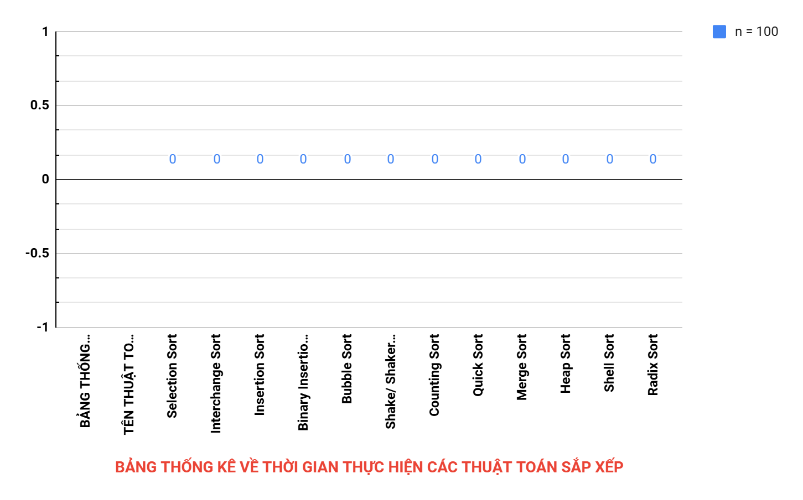
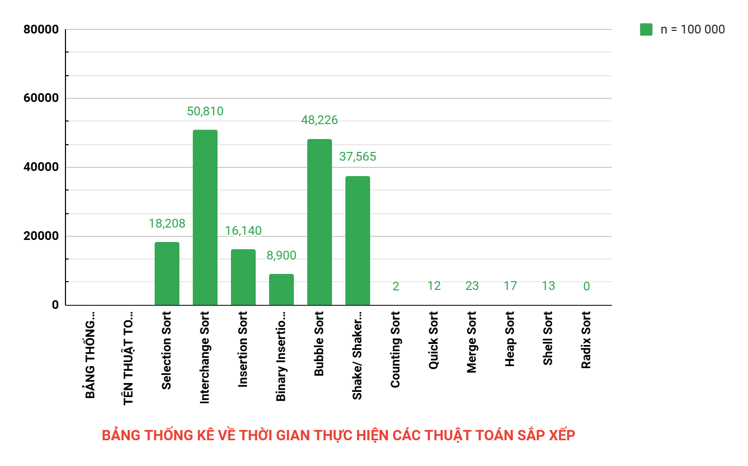
12 | Radix Sort | 0 | 0 | 0 | 0 | 1

 | CHI TIẾT PHẦN KẾT LUẬN:
 | Dựa trên bảng số liệu về thời gian thực hiện của các thuật toán sắp xếp với các giá trị n khác nhau, chúng ta rút ra được những kết luận chi tiết như sau:

 | 1. Các thuật toán có độ phức tạp O(n2)

 | Bao gồm: Selection Sort, Interchange Sort, Bubble Sort, Shake/Shaker Sort, và Insertion Sort.

 | Đặc điểm chung: Những thuật toán này hoạt động kém hiệu quả khi kích thước dữ liệu lớn do số phép so sánh và hoán vị tăng theo cấp số nhân.

 | Kết luận cụ thể:
 | - Selection Sort: Hiệu suất tệ nhất trong nhóm O(n2) vì luôn thực hiện (n^2)/2 phép so sánh bất kể trạng thái của dữ liệu. Với n = 1 000 000, thời gian thực hiện lên đến 459,711 ms, rất không thực tế.
 | - Interchange Sort: Có thời gian thực hiện tệ hơn Selection Sort và không được sử dụng trong các ứng dụng thực tế lớn.
 | - Bubble Sort và Shake/Shaker Sort: Mặc dù dễ hiểu và dễ cài đặt, thời gian chạy cũng rất lớn khi n ≥ 100 000, với Shake/Shaker Sort là biến thể cải tiến nhưng không đáng kể.
 | - Insertion Sort: Hiệu quả hơn so với các thuật toán trên, đặc biệt với dữ liệu gần như sắp xếp. Tuy nhiên, thời gian thực hiện vẫn lên đến 1,322,829 ms ở n = 1 000 000.

 | 2. Các thuật toán cải tiến từ O(n2)

 | Bao gồm: Binary Insertion Sort.

 | Kết luận cụ thể:
 | - Binary Insertion Sort: Là một cải tiến đáng kể so với Insertion Sort, nhờ sử dụng tìm kiếm nhị phân để giảm số phép so sánh xuống O(nlogn). Ở n = 1 000 000, thời gian thực hiện là 897,864 ms, thấp hơn nhiều so với Insertion Sort. Tuy nhiên, do vẫn phải thực hiện các phép chèn, thuật toán này không thể cạnh tranh với các thuật toán O(nlogn) khác.

 | 3. Các thuật toán có độ phức tạp O(nlogn)
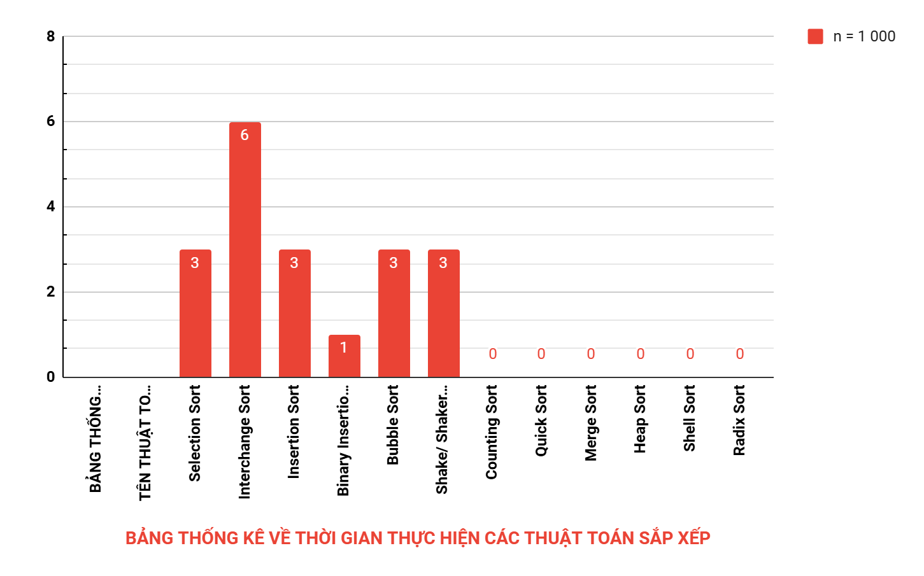
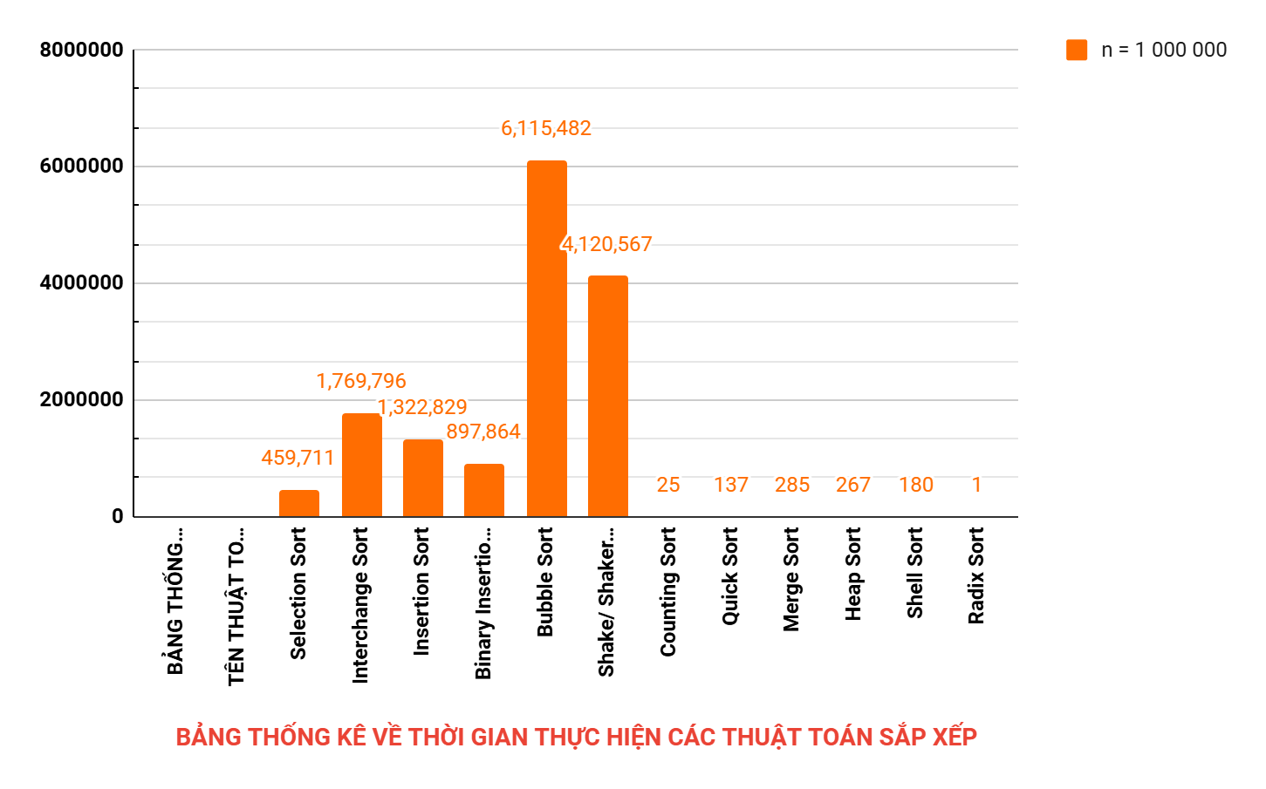
 | Bao gồm: Quick Sort, Merge Sort, Heap Sort, Shell Sort.

 | Đặc điểm chung: Đây là nhóm thuật toán có hiệu suất cao, hoạt động tốt trên các tập dữ liệu lớn và đa dạng.

 | Kết luận cụ thể:
 | - Quick Sort: Nhanh nhất trong nhóm O(nlogn), đặc biệt với thời gian thực hiện chỉ 137 ms ở n = 1 000 000. Thuật toán này sử dụng phân hoạch thông minh để giảm thời gian xử lý, nhưng hiệu suất có thể giảm nếu dữ liệu không được chọn pivot tốt.
 | - Merge Sort: Mặc dù có thời gian thực hiện tốt (285 ms ở n = 1 000 000), nó yêu cầu thêm bộ nhớ phụ, khiến chi phí bộ nhớ tăng.
 | - Heap Sort: Ổn định với thời gian 267 ms ở n = 1 000 000, tuy nhiên tốc độ thường chậm hơn Quick Sort do thao tác trên heap phức tạp hơn.
 | - Shell Sort: Là một thuật toán cải tiến dựa trên chèn, với thời gian 180 ms ở n = 1 000 000. Mặc dù không nhanh như Quick Sort, nó vẫn là một lựa chọn hợp lý trong nhiều trường hợp.

 | 4. Các thuật toán dựa trên đếm (O(n+k))

 | Bao gồm: Counting Sort, Radix Sort.

 | Đặc điểm chung: Các thuật toán này đạt tốc độ cực nhanh do không sử dụng so sánh mà dựa trên tính chất của giá trị phần tử (Counting Sort) hoặc chữ số (Radix Sort).

 | Kết luận cụ thể:
 | - Counting Sort: Chỉ mất 25 ms cho n = 1 000 000, phù hợp với bài toán mà giá trị phần tử (k) nhỏ và xác định được trước.
 | - Radix Sort: Nhanh nhất trong bảng thống kê với thời gian 1 ms ở n=1 000 000. Đây là thuật toán lý tưởng nếu dữ liệu có dạng số nguyên hoặc ký tự với độ dài cố định.

CÂU 3
BẢNG TỔNG HỢP VỀ CÁC THUẬT TOÁN SẮP XẾP
STT | TÊN THUẬT TOÁN | PHÂN LOẠI | Ý TƯỞNG | THUẬT TOÁN | MINH HOẠT THUẬT TOÁN | TRẠNG THÁI CỦA THUẬT TOÁN |  | ĐỘ PHỨC TẠP |  |  | ĐỘ PHỨC TẠP KHÔNG GIAN | ĐẶC TRƯNG | NHẬN XÉT KHÁC | THAM KHẢO
 |  |  |  |  |  | TỐT NHẤT | XẤU NHẤT | TỐT NHẤT | TRUNG BÌNH | TỆ NHẤT
1 | Selection Sort | - Offline sorting: Vì thuật toán làm việc với toàn bộ dữ liệu đã có sẵn trong bộ nhớ trước khi sắp xếp, không xử lý thêm dữ liệu mới trong quá trình thực thi. - Unstable sorting: Vì nó không đảm bảo giữ nguyên thứ tự của các phần tử có giá trị bằng nhau sau khi sắp xếp (có thể thay đổi do hoán đổi). - Internal sorting: Toàn bộ quá trình sắp xếp diễn ra trong bộ nhớ chính (RAM), không yêu cầu thêm bộ nhớ ngoài. - Đơn giản, không hiệu quả với dữ liệu lớn: Thuật toán dễ cài đặt và hiểu, nhưng có chi phí thời gian cao với độ phức tạp khiến nó không phù hợp với mảng kích thước lớn. Nó chỉ sử dụng các phép so sánh và hoán đổi cơ bản để sắp xếp mảng và chiếm lượng bộ nhớ cố định. | Lặp qua mảng và chọn phần tử nhỏ nhất để đưa về vị trí đầu tiên. Tiếp tục với phần còn lại của mảng. | void selectionSort(int arr[], int n) { for (int i = 0; i < n - 1; i++) { int minIndex = i; for (int j = i + 1; j < n; j++) { if (arr[j] < arr[minIndex]) { minIndex = j; } } // Hoán đổi phần tử nhỏ nhất với phần tử đầu tiên của phần chưa sắp xếp swap(arr[i], arr[minIndex]); } } | 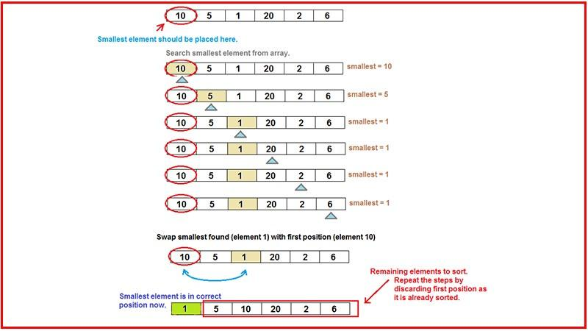 | Khi mảng đã được sắp xếp sẵn hoàn toàn | Khi mảng được sắp xếp theo thứ tự ngược | O(n^2) | O(n^2) | O(n^2) | O(1) vì không sử dụng thêm mảng phụ. | Chọn và đổi chỗ phần tử nhỏ nhất | - Thuật toán đơn giản, dễ hiểu nhưng không hiệu quả cho các mảng lớn. - Không thích hợp cho các mảng cần sắp xếp online hay bên ngoài. | Algorithms Big-O Algorithm Complexity Cheat Sheet
2 | Interchange Sort | - Offline sorting: Vì thuật toán làm việc với toàn bộ dữ liệu có sẵn trong bộ nhớ và không xử lý thêm phần tử mới trong quá trình thực thi. - Unstable sorting: Không đảm bảo giữ nguyên thứ tự của các phần tử có giá trị bằng nhau sau khi sắp xếp, vì hoán đổi trực tiếp có thể làm thay đổi thứ tự ban đầu. - Internal sorting: Quá trình sắp xếp hoàn toàn thực hiện trong bộ nhớ chính (RAM), không yêu cầu truy xuất dữ liệu ngoài. - Đơn giản, không hiệu quả với dữ liệu lớn: Thuật toán dễ hiểu và dễ triển khai, sử dụng các phép so sánh và hoán đổi cơ bản giữa các cặp phần tử. Tuy nhiên, chi phí thời gian cao với độ phức tạp khiến nó không phù hợp khi xử lý tập dữ liệu lớn. | So sánh và hoán đổi các cặp phần tử nếu chúng không theo thứ tự. | void interchangeSort(int arr[], int n) { for (int i = 0; i < n - 1; i++) { for (int j = i + 1; j < n; j++) { if (arr[i] > arr[j]) { // Hoán đổi hai phần tử nếu không đúng thứ tự swap(arr[i], arr[j]); } } } } | Mảng: {29, 10, 14, 37, 13} Bước 1: So sánh các phần tử với phần tử đầu tiên (29) So sánh 29 và 10 → Hoán đổi vì 29 > 10: Mảng: {10, 29, 14, 37, 13} So sánh 10 và 14 → Không hoán đổi vì 10 < 14. So sánh 10 và 37 → Không hoán đổi vì 10 < 37. So sánh 10 và 13 → Không hoán đổi vì 10 < 13. Kết thúc vòng lặp 1: {10, 29, 14, 37, 13} Bước 2: So sánh các phần tử với phần tử thứ hai (29) So sánh 29 và 14 → Hoán đổi vì 29 > 14: Mảng: {10, 14, 29, 37, 13} So sánh 14 và 37 → Không hoán đổi vì 14 < 37. So sánh 14 và 13 → Hoán đổi vì 29 > 13: Mảng: {10, 14, 13, 37, 29} Kết thúc vòng lặp 2: {10, 14, 13, 37, 29} Bước 3: So sánh các phần tử với phần tử thứ ba (13) So sánh 13 và 37 → Không hoán đổi vì 13 < 37. So sánh 13 và 29 → Hoán đổi vì 37 > 29: Mảng: {10, 14, 13, 29, 37} Kết thúc vòng lặp 3: {10, 14, 13, 29, 37} Bước 4: So sánh các phần tử với phần tử thứ tư (29) So sánh 29 và 37 → Không hoán đổi vì 29 < 37. Kết thúc vòng lặp 4: {10, 13, 14, 29, 37} Mảng sau khi sắp xếp: {10, 13, 14, 29, 37} | Khi mảng đã được sắp xếp sẵn hoàn toàn | Khi mảng được sắp xếp theo thứ tự ngược | O(n^2) | O(n^2) | O(n^2) | O(1), vì tất cả thao tác đều thực hiện tại chỗ trên mảng đầu vào mà không yêu cầu bộ nhớ phụ. | Hoán đổi từng cặp phần tử | - Tương tự như Selection Sort, đơn giản nhưng không hiệu quả cho các mảng lớn. - Không ổn định và không thích hợp cho các mảng cần sắp xếp online hay bên ngoài. | Algorithms Big-O Algorithm Complexity Cheat Sheet
3 | Insertion Sort | - Offline sorting: Thuật toán làm việc với dữ liệu đã có sẵn trong bộ nhớ và không xử lý thêm các phần tử mới trong quá trình thực thi. - Stable sorting: Thuật toán giữ nguyên thứ tự của các phần tử có giá trị bằng nhau sau khi sắp xếp, vì các phần tử được chèn vào đúng vị trí mà không làm thay đổi thứ tự ban đầu. - Internal sorting: Toàn bộ quá trình sắp xếp diễn ra trong bộ nhớ chính (RAM), không cần sử dụng thêm bộ nhớ ngoài. - Đơn giản, hiệu quả hơn với dữ liệu gần như sắp xếp: Thuật toán dễ hiểu và dễ triển khai, hiệu quả hơn khi mảng đã gần như sắp xếp hoặc có kích thước nhỏ. Tuy nhiên, độ phức tạp thời gian trong trường hợp xấu nhất vẫn là O(n^2) | Xây dựng mảng đã sắp xếp từng phần tử một bằng cách chèn phần tử vào vị trí đúng. | void insertionSort(int arr[], int n) { for (int i = 1; i < n; i++) { int key = arr[i]; int j = i - 1; // Di chuyển các phần tử lớn hơn key về phía trước while (j >= 0 && arr[j] > key) { arr[j + 1] = arr[j]; j--; } arr[j + 1] = key; } } | 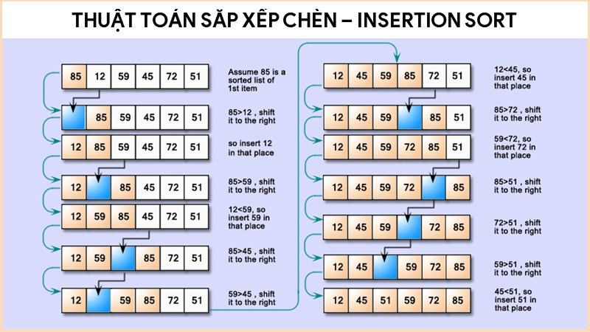 | Khi mảng đã được sắp xếp sẵn hoàn toàn | Khi mảng được sắp xếp theo thứ tự ngược | O(n) | O(n^2) | O(n^2) | O(1) vì thuật toán này thực hiện sắp xếp trực tiếp trong dãy dữ liệu đã cho mà không cần sử dụng bộ nhớ phụ thêm ngoài các biến tạm thời để so sánh và hoán đổi các phần tử | Phù hợp để sắp xếp các mảng nhỏ hoặc gần như đã được sắp xếp | - Ổn định và hiệu quả cho các mảng nhỏ hoặc đã gần sắp xếp. - Thường được sử dụng làm một phần của các thuật toán phức tạp hơn như Merge Sort hoặc Quick Sort. - Thích hợp cho các ứng dụng online sorting. | Algorithms Big-O Algorithm Complexity Cheat Sheet
4 | Binary Insertion Sort | - Offline sorting (vì nó sắp xếp dữ liệu có sẵn trong bộ nhớ và không xử lý thêm các phần tử mới trong quá trình thực thi). - Stable sorting (vì nó giữ nguyên thứ tự của các phần tử có giá trị bằng nhau sau khi sắp xếp). - Internal sorting (vì toàn bộ quá trình sắp xếp diễn ra trong bộ nhớ chính (RAM), không cần lưu trữ ngoài). - Đơn giản, chi phí cao (vì thuật toán dễ cài đặt và hiểu, chỉ sử dụng các phép so sánh và dịch chuyển cơ bản để sắp xếp mảng, nó chỉ sử dụng một lượng bộ nhớ cố định không phụ thuộc vào kích thước mảng). | Xây dựng giống với thuật toán Insertion sort nhưng thay vị duyệt tuần tự thì thay bằng thuật toán tìm kiếm nhị phân để tìm bị trí chèn đúng. | // Hàm tìm kiếm nhị phân xác định vị trí chèn của phần tử item trong phần đã sắp xếp của mảng int binarySearch(int *a, int item, int low, int high) { // Lặp lại cho đến khi khoảng tìm kiếm chỉ còn một phần tử while (low <= high) { int mid = low + (high - low) / 2; // Tính vị trí giữa của khoảng tìm kiếm if (item == a[mid]) // Nếu phần tử tìm thấy, trả về vị trí chèn return mid + 1; else if (item > a[mid]) // Nếu item lớn hơn a[mid], tìm trong nửa phải low = mid + 1; else // Nếu item nhỏ hơn a[mid], tìm trong nửa trái high = mid - 1; } return low; // Trả về vị trí chèn thích hợp } // Hàm sắp xếp chèn nhị phân void binaryInsertionSort(int *a, int n) { int i, locate, j, selected; // Duyệt qua từng phần tử của mảng, bắt đầu từ phần tử thứ hai for (i = 1; i < n; ++i) { selected = a[i]; // Lấy phần tử hiện tại cần chèn j = i - 1; // Chỉ số cuối của phần đã sắp xếp // Tìm vị trí chèn thích hợp của phần tử hiện tại bằng tìm kiếm nhị phân locate = binarySearch(a, selected, 0, j); // Dịch chuyển các phần tử lớn hơn vị trí chèn sang bên phải while (j >= locate) { a[j + 1] = a[j]; j--; } // Chèn phần tử hiện tại vào vị trí đã tìm được a[j + 1] = selected; } } | 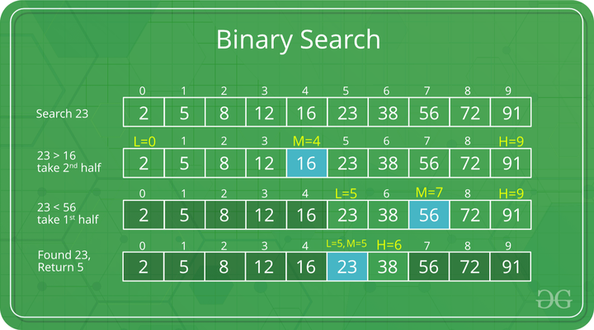 | Khi mảng đã được sắp xếp sẵn hoàn toàn | Khi mảng được sắp xếp theo thứ tự ngược | O(n) Với n là kích thước của mảng | O(n^2) Với n là kích thước của mảng | O(n^2) Với n là kích thước của mảng | O(1): Bởi vì thuật toán sắp xếp tại chỗ (in-place sorting algorithm). Nó thực hiện các phép so sánh và dịch chuyển trực tiếp trên mảng ban đầu mà không cần tạo thêm mảng phụ hoặc sử dụng bộ nhớ ngoài tỷ lệ với kích thước của mảng. Các biến bổ sung chỉ bao gồm biến tạm (selected, locate, j, i) nên không phụ thuộc vào kích thước của mảng. | Là thuật toán sử dụng tìm kiếm nhị phân để xác định vị trí chèn cho các phần tử mới trong quá trình sắp xếp. | - Là biến thể của Insertion Sort, cải tiến trong việc tìm vị trí chèn. - Nhanh hơn Insertion Sort với các mảng lớn hoặc đã gần được sắp xếp, ổn định, đơn giản. - Nhưng vẫn tốn kém chi phí khi dịch chuyển các phần tử. | Tham khảo thêm: Algorithms Tham khảo code: Code Tham khảo minh hoạ: https://www.geeksforgeeks.org/
5 | Bubble Sort | - Offline sorting (vì nó chỉ xử lý dữ liệu đầu vào có sẵn trong bộ nhớ mà không cần thêm hoặc bớt phần tử mới trong quá trình thực thi). - Stable sorting (vì trong trường hợp có các phần tử có giá trị bằng nhau, thứ tự xuất hiện của chúng sẽ không thay đổi sau khi sắp xếp). - Internal sorting (vì nó thực hiện toàn bộ quá trình sắp xếp trong bộ nhớ chính (RAM), không cần lưu trữ ngoài). - Đơn giản, chi phí cao (vì thuật toán đơn giản về mặt cài đặt và ý tưởng, dễ hiểu và dễ triển khai. Tuy nhiên, chi phí về mặt thời gian của Bubble Sort khá cao, khiến nó không hiệu quả khi xử lý các mảng lớn) | So sánh từng cặp phần tử liên tiếp và hoán đổi nếu chúng không theo đúng thứ tự, lặp lại quá trình cho đến khi mảng được sắp xếp. | void BubbleSort(int *a, int n) { // Vòng lặp ngoài cho biết số lần lặp tối đa cần thực hiện (tối đa n-1 lần) for (int i = 0; i < n - 1; i++) { bool s = false; // Biến kiểm tra xem có hoán đổi nào xảy ra trong lượt này không // Vòng lặp trong duyệt qua các cặp phần tử liên tiếp trong phạm vi chưa sắp xếp for (int j = 0; j < n - i - 1; j++) { // So sánh hai phần tử liên tiếp if (a[j] > a[j + 1]) { // Hoán đổi nếu phần tử trước lớn hơn phần tử sau swap(a[j], a[j + 1]); s = true; // Đánh dấu rằng đã có hoán đổi xảy ra } } // Nếu không có hoán đổi nào xảy ra, mảng đã được sắp xếp, kết thúc sớm if (!s) break; } } | 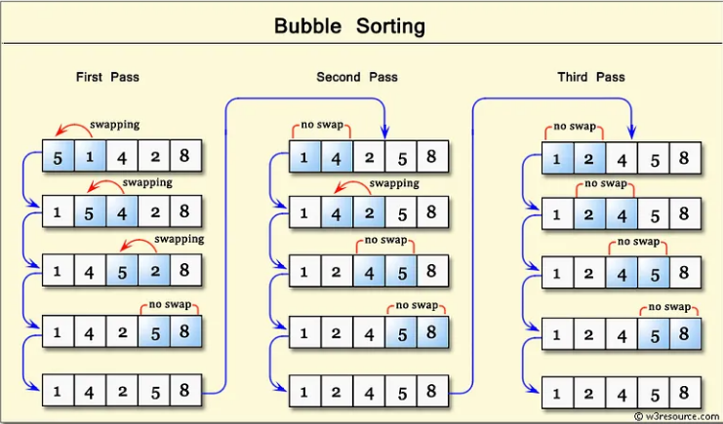 | Khi mảng đã được sắp xếp sẵn hoàn toàn | Khi mảng được sắp xếp theo thứ tự ngược | O(n) Với n là kích thước của mảng | O(n^2) Với n là kích thước của mảng | O(n^2) Với n là kích thước của mảng | O(1): Bởi vì thuật toán sắp xếp tại chỗ, không yêu cầu thêm bộ nhớ ngoài nào phụ thuộc vào kích thước mảng. Bộ nhớ bổ sung chỉ là một số biến tạm thời. | Là thuật toán dễ hình dung, khi hình dung mỗi lần so sánh như bọt nổi lên, nên gọi là “Bubble Sort” | Bubble Sort phù hợp nhất cho các trường hợp: - Mảng đầu vào có kích thước nhỏ (thường từ 10 phần tử trở xuống). - Mảng đã gần như sắp xếp (gần trạng thái tối ưu), chỉ cần một vài lần hoán đổi để hoàn tất. - Do hiệu năng thấp so với các thuật toán phức tạp hơn, Bubble Sort không phù hợp cho các mảng lớn hoặc dữ liệu yêu cầu xử lý nhanh. | Tham khảo thêm: Wiki Tham khảo độ phức tạp: Big-O Algorithm Complexity Cheat Sheet Tham khảo minh hoạ: https://medium.com/
6 | Shake/Shaker Sort | - Offline sorting (vì nó sắp xếp dữ liệu có sẵn trong bộ nhớ mà không xử lý thêm các phần tử mới trong quá trình thực thi). - Stable sorting (vì nếu có các phần tử có giá trị bằng nhau, thuật toán sẽ giữ nguyên thứ tự xuất hiện của chúng như trong dữ liệu gốc). - Internal sorting (vì toàn bộ quá trình sắp xếp diễn ra trong bộ nhớ chính (RAM), không cần đến lưu trữ ngoài). - Phức tạp, chi phí cao (vì có độ phức tạp thời gian O(n^2) trong trường hợp trung bình và trường hợp tệ nhất, điều này khiến nó trở nên không hiệu quả khi xử lý các mảng lớn). | Thực hiện sắp xếp theo hai chiều (từ trái qua phải và từ phải qua trái). Ý tưởng là di chuyển các phần tử lớn về cuối và các phần tử nhỏ về đầu mảng, lặp lại cho đến khi mảng được sắp xếp. | 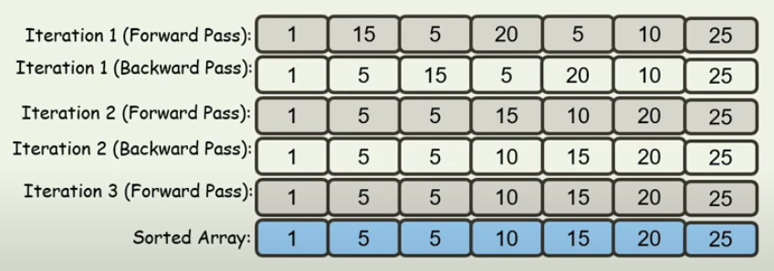 void ShakeSort(int *arr, int size) { int left = 0; // Chỉ số bắt đầu từ bên trái int right = size - 1; // Chỉ số bắt đầu từ bên phải bool swapped = true; // Biến kiểm tra có xảy ra hoán đổi nào không // Lặp cho đến khi không có hoán đổi nào xảy ra while (swapped) { swapped = false; // Chuyển từ trái sang phải (Forward pass) for (int i = left; i < right; i++) { // So sánh hai phần tử liền kề và hoán đổi nếu thứ tự không đúng if (arr[i] > arr[i + 1]) { swap(arr[i], arr[i + 1]); swapped = true; // Cập nhật đã có hoán đổi } } right--; // Giảm chỉ số right vì phần tử lớn nhất đã nằm ở cuối mảng // Chuyển từ phải sang trái (Backward pass) for (int i = right; i > left; i--) { // So sánh hai phần tử liền kề và hoán đổi nếu thứ tự không đúng if (arr[i] < arr[i - 1]) { swap(arr[i], arr[i - 1]); swapped = true; // Cập nhật đã có hoán đổi } } left++; // Tăng chỉ số left vì phần tử nhỏ nhất đã nằm ở đầu mảng } } |  | Khi mảng đã được sắp xếp sẵn hoàn toàn | Khi mảng được sắp xếp theo thứ tự ngược | O(n) Với n là kích thước của mảng | O(n^2) Với n là kích thước của mảng | O(n^2) Với n là kích thước của mảng | O(1): Bởi vì Shake Sort chỉ yêu cầu một lượng không gian bổ sung cố định (hằng số) để lưu trữ các biến tạm thời (như biến đếm, biến trung gian để đổi chỗ hai phần tử) | Là thuật toán sắp xếp hai chiều, khi mà thuật toán vừa di chuyển về phía trước vừa di chuyển ngược lại. | - Là biến thể của Bubble Sort, cải tiến về mặt hướng đi của việc so sánh và hoán đổi. - Hiệu quả cao với các mảng nhỏ hoặc mảng gần như đã được sắp xếp. - Là thuật toán có tính ổn định nhưng có hiệu suất kém trên mảng lớn, trong nhiều trường hợp, Shake Sort có thể thực hiện nhiều hoán đổi không cần thiết khi mảng đã gần như sắp xếp, làm tăng thêm chi phí thực thi. | Tham khảo code: Code Minh hoạ: YT Tham khảo thêm: Wiki
7 | Counting Sort | - Offline sorting (Vì Counting Sort yêu cầu phải biết trước phạm vi giá trị trong mảng). - Stable sorting (Giữ nguyên thứ tự của các phần tử có giá trị bằng nhau). - Internal sorting (Phù hợp khi dữ liệu có thể nằm trong bộ nhớ chính). - Đơn giản về thuật toán, nhưng chi phí cao về bộ nhớ, đặc biệt khi khoảng giá trị lớn. | Sử dụng một mảng đếm để đếm số lần xuất hiện của mõi phần tử trong mảng đầu vào và sắp xếp chúng dựa trên số lần xuất hiện đó. Sau đó tính tổng cá giá trị cảu các phần tử trong mảng đếm để biết được vị trí của các phần tử trong mảng kết quả. | void countingSort(int arr[], int n, int maxVal) { // Khởi tạo mảng đếm int count[maxVal + 1] = {0}; // Đếm số lần xuất hiện của từng phần tử trong mảng arr for (int i = 0; i < n; i++) { count[arr[i]]++; } // Tính tổng các giá trị trong mảng đếm để biết vị trí của các phần tử for (int i = 1; i <= maxVal; i++) { count[i] += count[i - 1]; } // Tạo mảng kết quả và đưa các phần tử vào vị trí tương ứng int res[n]; for (int i = n - 1; i >= 0; i--) { res[count[arr[i]] - 1] = arr[i]; count[arr[i]]--; } // Sao chép các phần tử của mảng kết quả vào mảng đầu vào for (int i = 0; i < n; i++) { arr[i] = res[i]; } } | 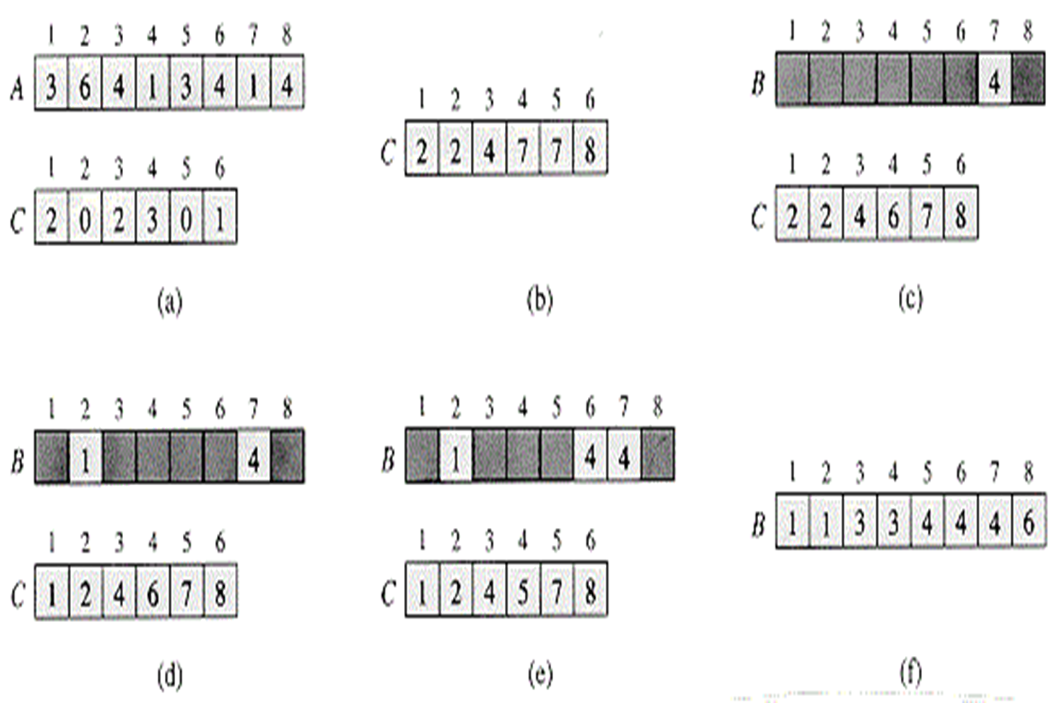 | Khi giá trị lớn nhất và giá trị nhỏ nhất trong mảng đầu vào cách nhau một khoảng cố định và có giá trị không quá lớn. | Khi giá trị lớn nhất và giá trị nhỏ nhất của mảng đầu vào cách nhau rất xa và có giá trị rất lớn | O(n+k) với n là kích thước mảng và k là giá trị lớn nhất của mảng | O(n+k) với n là kích thước mảng và k là giá trị lớn nhất của mảng | O(n+k) với n là kích thước mảng và k là giá trị lớn nhất của mảng | O(n+k) với n là kích thước mảng và k là giá trị lớn nhất của mảng | Phù hợp cho mảng với giá trị phần tử trong phạm vi nhỏ và là thuật toán ổn định. Không dựa trên so sánh giữa các phần tử. | Ưu điểm : - Hiệu quả: Thuật toán Counting Sort có độ phức tạp thời gian O(n + k), nhanh hơn nhiều so với các thuật toán sắp xếp khác như Merge Sort hoặc Quick Sort. - Không dùng so sánh: Thuật toán không dùng so sánh giữa các phần tử trong mảng, mà chỉ đếm số lượng các phần tử có giá trị nhỏ hơn hay bằng một giá trị cố định. Điều này làm cho thuật toán hoạt động nhanh hơn và không bị ảnh hưởng bởi dữ liệu đầu vào. - Ổn định: Thuật toán Counting Sort là một thuật toán ổn định, tức là giữ nguyên thứ tự của các phần tử có cùng giá trị trong mảng. Nhược điểm: - Hạn chế về phạm vi giá trị: Thuật toán chỉ hoạt động hiệu quả khi phạm vi giá trị của mảng đầu vào nhỏ hơn số phần tử của mảng. Khi phạm vi giá trị quá lớn, việc tạo ra mảng trung gian để lưu trữ số lần xuất hiện của từng giá trị sẽ tốn rất nhiều không gian, dẫn đến hiệu suất của thuật toán bị giảm. - Tiêu tốn không gian: Thuật toán cần tạo ra một mảng trung gian để lưu trữ số lần xuất hiện của từng giá trị, dẫn đến tiêu tốn không gian bộ nhớ phụ thuộc vào phạm vi giá trị của mảng đầu vào. | Minh họa thuật toán: https://ashanpeiris.blogspot.com/2015/07/counting-sort.html Nguồn tham khảo: https://nguyenvanhieu.vn/counting-sort/
8 | Quick Sort | - Online sorting (Có thể sắp xếp một phần mà không cần toàn bộ dữ liệu). - Unstable sorting (Không giữ nguyên thứ tự của các phần tử bằng nhau). - Internal sorting (Phù hợp cho dữ liệu trong bộ nhớ chính, nhưng có thể mở rộng cho External sorting với một số thay đổi). - Phức tạp nhưng chi phí thấp (Nhanh trên dữ liệu lớn và phân bổ tốt, nhưng đòi hỏi quản lý phân hoạch). | - Bước 1: Phân hoạch mảng + Chọn 1 giá trị ở giữa mảng làm vị trí trục,gọi là x. + Phân hoạch các phần tử trong mảng sao cho những phần tử đứng trước x có giá trị nhỏ hơn x,những phần tử đứng sau x có giá trị lớn hơn x. - Bước 2: + Sau khi phân hoạch xong,mảng được chia làm 2 mảng con. + Gọi đệ quy để sắp xếp cho từng mảng con này. | // Hàm sắp xếp mảng tăng dần void QuickSort(int *a, int l, int r) { // Điều kiện dừng đệ quy khi mảng có 1 phần tử hoặc không còn phần tử để phân chia if (l >= r) return; // Xử lý 2 hướng quét để đổi chỗ các cặp phần tử,nhằm mục đích đẩy các giá trị lớn hơn lớn hơn x về sau x,các giá trị nhỏ hơn x về trước x. int i = l, j = r; // Khai báo giá trị trục. int x = a[l + rand() % (r - l + 1)]; // Random pivot // Điều kiện của quá trình quét: 2 đầu đọc không được vượt qua nhau. while (i <= j) { while (a[i] < x) // Quét hướng từ đầu mảng: i xuất phát từ đầu mảng và tăng dần,nếu giá trị nhỏ hơn x thì di chuyển đến phần tử tiếptheo ,ngược lại thì dừng lại và ghi nhận vị trí i lúc này. i++; while (a[j] > x) // Quét hướng từ cuối mảng: j xuất phát từ cuối mảng và giảm dần,nếu giá trị lớn hơn x thi di chuyển đến phần tử tiếp theo,ngược lại thì dừng lại vì ghi nhận vị trí j lúc này. j--; // Nếu 2 đầu đọc không vượt qua nhau. if (i <= j) { // Hoán vị 2 giá trị tại vị trí i và j. swap(a[i], a[j]); // Dịch chuyển 2 đầu đọc tiếp tục tìm cặp phần tử tiếp theo để hoán vị. i++; j--; } } // Sau khi phân hoạch xong, mảng bây giờ được chia thành mảng con, bên trái x là những phần tử nhỏ hợn x, bên phải x là những phần tử lớn hơn x, tuy nhiên chúng chưa được sắp xếp tăng dần như mong muốn, nên ta tiếp tục gọi đệ quy để tiếp tục sắp xếp cho hoàn chỉnh. if (l < j) // Gọi đệ quy cho mảng con bên trái. QuickSort(a, l, j); if (i < r) // Gọi đệ quy cho mảng con bên phải. QuickSort(a, i, r); } |  | Giá trị trục ở giữa chia mảng ra đúng chính xác 2 mảng con bằng nhau. | Khi giá trị trục là giá trị lớn nhất hoặc nhỏ nhất trong mảng,lúc này vô tình phân hoạch mảng thành 2 nửakhông cân bằng,tức một nửa mảng con rỗng và nửa còn lại chứa tất cả các phần tử. | O(n.logn) | O(n.logn) | O(n^2) | O(logn) | Hiệu quả cho mảng kích thước lớn, yêu cầu ít bộ nhớ bổ sung do thực hiện sắp xếp trực tiếp trên mảng ban đầu, nhưng không ổn định. | Ưu điểm: - Thuật toán có độ phức tạp nhỏ hơn các thuật toán sắp xếp đơn giản, tốc độ xử lý tương đối nhanh. Trong một số trường hợp, Quick Sort là thuật toán có tốc độ tốt nhất. - Sử dụng không gian tối thiểu: QuickSort sử dụng phương pháp đệ quy, giúp giảm thiểu sử dụng bộ nhớ trong quá trình thực thi. - Thông dụng, được áp dụng nhiều trong lập trình, trong thư viện của các ngôn ngữ lập trình như C++, Java, C# . . . Nhược điểm: - Giá trị trục có thể ảnh hưởng đến hiệu suất của thuật toán. - Không phù hợp cho dữ liệu lớn và phân bố không đồng đều: Thuật toán Quick Sort có thể gặp khó khăn khi sắp xếp dữ liệu lớn hoặc dữ liệu có phân bố không đồng đều | Minh họa thuật toán: https://itnavi.com.vn/blog/quick-sort-la-gi Nguồn tham khảo: https://itnavi.com.vn/blog/quick-sort-la-gi Tham khảo thêm: https://www.geeksforgeeks.org/quick-sort-algorithm/
9 | Merge Sort | - Online sorting (Cần toàn bộ dữ liệu đầu vào để thực hiện chia và trộn). - Stable sorting (Giữ nguyên thứ tự cho các phần tử bằng nhau). - Cả Internal và External sorting (Phù hợp cho dữ liệu lớn, dễ triển khai với External sorting). - Phức tạp nhưng chi phí thấp với thời gian O(n.logn) ổn định, tuy nhiên yêu cầu bộ nhớ bổ sung cho việc chia và trộn. | Sử dụng phương pháp chia để trị bằng cách chia mảng thành các mảng con có kích thước nhỏ hơn , tiếp tục chia cho đến khi mỗi mảng con chỉ chứa phần tử. Sau đó thực hiện trộn các mảng con đã sắp xếp để tạo ra mảng ban đầu được sắp xếp | void Merge(int *a, int left, int mid, int right) { // Tạo mảng temp để lưu kết quả trộn 2 mảng con int *temp = new int[right - left + 1]; // Biến m là chỉ số của mảng temp int m = 0; // Biến i là chỉ số của mảng con a[left..mid] int i = left; // Biến j là chỉ số của mảng con a[mid+1..right] int j = mid + 1; // Trộn 2 mảng con a[left..mid] và a[mid+1..right] vào mảng temp while (!(i > mid && j > right)) { if ((i <= mid && j <= right && a[i] < a[j]) || j > right) temp[m++] = a[i++]; else temp[m++] = a[j++]; } // Sao chép mảng temp vào mảng a for (int i = 0; i < m; i++) a[left + i] = temp[i]; delete[] temp; } // Hàm sắp xếp mảng a từ vị trí left đến vị trí right void mergeSort(int *a, int l, int r) { // Nếu mảng chỉ có 1 phần tử thì không cần sắp xếp if (l < r) { int mid = (l + r) / 2; mergeSort(a, l, mid); mergeSort(a, mid + 1, r); Merge(a, l, mid, r); } } | 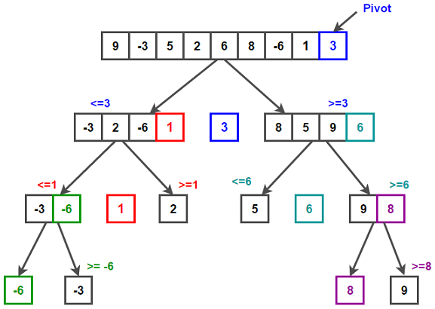 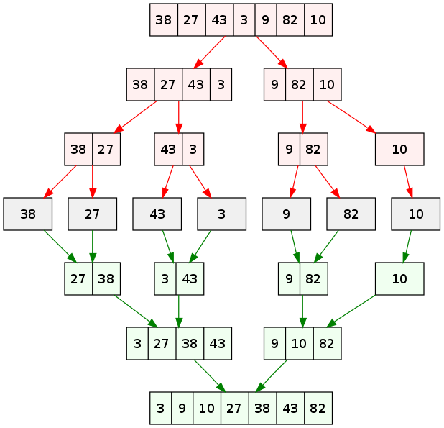 | Khi mảng đã được sắp xếp theo thứ tụ | Khi mảng đã được sắp xếp theo thứ tự ngược lại | O(n.logn) | O(n.logn) | O(n.logn) | O(n) | Độ phức tạp ổn định trong mọi trường hợp và ổn định về thứ tự phần tử, nhưng yêu cầu bộ nhớ bổ sung cho mảng phụ khi thực hiện gộp các phần đã sắp xếp. | Ưu điểm: - Hiệu quả với dữ liệu lớn: Merge Sort là một thuật toán hiệu quả với các mảng lớn. Với độ phức tạp thời gian là O(nlogn), thuật toán này có thể xử lý các mảng có hàng triệu phần tử một cách nhanh chóng. - Ổn định: Merge Sort là một thuật toán ổn định, có nghĩa là nó giữ nguyên thứ tự của các phần tử có giá trị bằng nhau. Nhược điểm: - Tiêu tốn bộ nhớ: Merge Sort cần sử dụng một mảng bổ sung để lưu trữ kết quả trung gian của quá trình chia mảng và trộn các phần tử. Do đó, nó có thể tiêu tốn nhiều bộ nhớ hơn so với các thuật toán khác. | Minh họa thuật toán: https://nguyenvanhieu.vn/thuat-toan-sap-xep-merge-sort/ Nguồn tham khảo: https://tech-champion.com/programming/mastering-merge-sort-a-comprehensive-guide-to-efficient-sorting/ Tham khảo thêm: https://cafedev.vn/thuat-toan-merge-sort-gioi-thieu-chi-tiet-va-code-vi-du-tren-nhieu-ngon-ngu-lap-trinh/
10 | Heap Sort | - Offline Sorting: Cần toàn bộ dữ liệu đầu vào để xây dựng heap và tiến hành sắp xếp. - Not Stable Sorting: Không đảm bảo giữ nguyên thứ tự cho các phần tử bằng nhau. - Internal Sorting: Dữ liệu được sắp xếp trong bộ nhớ chính, không cần xử lý ngoại vi. | Sắp xếp dựa trên cấu trúc bằng cách lấy ra phần tử lớn nhất (max heap) hoặc nhỏ nhất (min heap) đưa vào mảng kết quả và tiếp tục cho đến khi heap | void Heapify(int *a, int n, int i) { int largest = i; int left = 2 * i + 1; int right = 2 * i + 2; if (left < n && a[left] > a[largest]) largest = left; if (right < n && a[right] > a[largest]) largest = right; if (largest != i) { swap(a[i], a[largest]); Heapify(a, n, largest); } } void heapSort(int *a, int n) { for (int i = n / 2 - 1; i >= 0; i--) Heapify(a, n, i); for (int i = n - 1; i >= 0; i--) { swap(a[0], a[i]); Heapify(a, i, 0); } } | 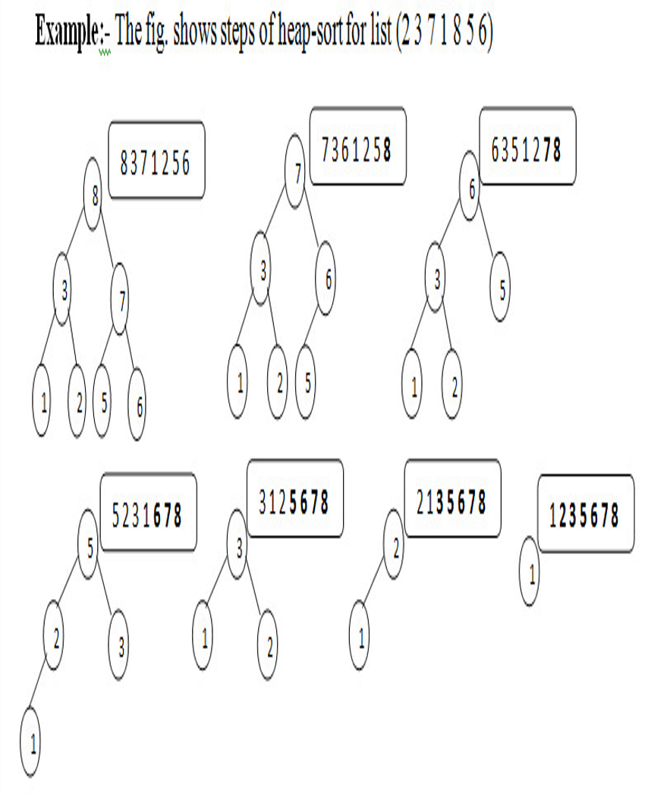 | Khi mảng đã được sắp xếp hoặc gần như sắp xếp xong. Khi đó sẽ không cần thực hiện nhiều thao tác hoán đổi phần tử trong quá trình xây dựng cấu trúc heap. | Khi mảng được sắp xếp nhưng theo thứ tự ngược lại so với nhu cầu | O(nlogn) | O(nlogn) | O(nlogn) | O(1) | Tính ổn định thấp vì có thể thay đổi thứ tự của các phần tử bằng nhau. Không cần không gian bổ sung lớn, do tất cả thao tác diễn ra tại chỗ. Phù hợp cho các ứng dụng yêu cầu sự sắp xếp mạnh mẽ nhưng không cần duy trì sự ổn định. | Ưu điểm: - Hiệu quả: Heap Sort là một trong những thuật toán sắp xếp nhanh nhất, với độ phức tạp thời gian O(nlogn) trong trường hợp trung bình và trong trường hợp xấu nhất. - Không sử dụng thêm bộ nhớ: Heap Sort là thuật toán sắp xếp "in-place", nghĩa là không cần sử dụng bộ nhớ phụ để lưu trữ dữ liệu. Điều này làm cho Heap Sort trở thành lựa chọn tốt cho các ứng dụng có hạn chế bộ nhớ. - Ổn định: Heap Sort là một thuật toán ổn định, có nghĩa là nó không thay đổi vị trí của các phần tử có cùng giá trị trong danh sách đầu vào. Nhược điểm: - Không ổn định. - Không hiệu quả cho các danh sách nhỏ. - Có thể gây ra tràn bộ nhớ. - Yêu cầu nhiều phép hoán đổi. - Không hiệu quả cho dữ liệu gần như đã sắp xếp.
11 | Shell Sort | - Offline Sorting: Cần toàn bộ dữ liệu đầu vào để thực hiện các lần sắp xếp theo khoảng cách. - Not Stable Sorting: Thứ tự các phần tử bằng nhau có thể bị thay đổi. - Internal Sorting: Sử dụng bộ nhớ chính và không cần bộ nhớ bổ sung đáng kể. | Sắp xếp một mảng bằng cách chia nhỏ mảng thành các đoạn con và sử dụng Insertion Sort để sắp xếp từng đoạn con. Ban đầu người lập trình sẽ chọn 1 gap để chia mảng thành các đoạn con, thường gap sẽ là một nửa độ dài của mảng và sắp xếp đoạn con bằng Insertion Sort. Tiếp đo gap sẽ được chia đôi và tiếp tục quá trình trên cho đến khi gap bằng 1. | void shellSort(int *a, int n) { for (int gap = n / 2; gap > 0; gap /= 2) { for (int i = gap; i < n; i++) { int j = i; int temp = a[i]; for (j = i; j >= gap && temp < a[j - gap]; j -= gap) { a[j] = a[j - gap]; } a[j] = temp; } } } | 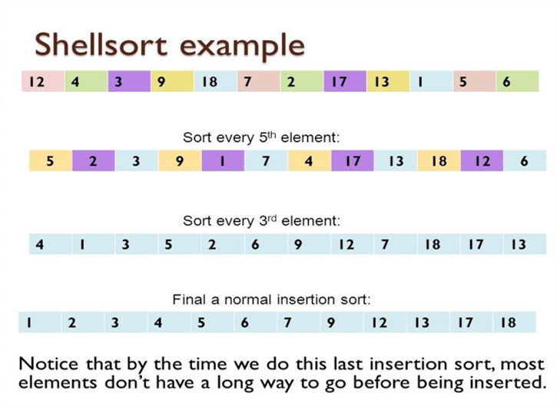 | Khi mảng đã được sắp xếp sẵn hoàn toàn | Khi mảng được sắp xếp theo thứ tự ngược | O(n^2) | O(nlogn) | O(nlogn) hoặc O(n^1.25) | O(1) | Hiệu quả hơn các thuật toán sắp xếp đơn giản (như Bubble Sort) khi xử lý dữ liệu lớn. Khó dự đoán độ phức tạp chính xác do phụ thuộc vào cách chọn khoảng cách. Không phù hợp nếu yêu cầu sắp xếp ổn định. | Ưu điểm: - Tốc độ sắp xếp nhanh: Shell Sort sử dụng phương pháp sắp xếp chia để trị, nó giúp tăng tốc quá trình sắp xếp bằng cách sắp xếp các phần tử ở các khoảng cách khác nhau trước khi sắp xếp toàn bộ mảng. Điều này giúp giảm số lần so sánh cần thiết để sắp xếp mảng. - Có thể tùy chỉnh: Với Shell Sort, ta có thể tùy chỉnh kích thước khoảng cách để phù hợp với dữ liệu cụ thể của. Điều này có nghĩa là có thể tối ưu hóa thuật toán để đạt được hiệu quả sắp xếp tốt nhất cho dữ liệu theo yêu cầu đề bài. Nhược điểm: - Không ổn định: Shell Sort là một thuật toán không ổn định, điều này có nghĩa là nó có thể thay đổi thứ tự của các phần tử bằng nhau trong quá trình sắp xếp. - Không dễ hiểu.
12 | Radix Sort | - Offline Sorting: Cần toàn bộ dữ liệu để thực hiện phân loại theo các chữ số hoặc ký tự. - Stable Sorting: Giữ nguyên thứ tự các phần tử bằng nhau. - External Sorting (đối với dữ liệu lớn): Có thể mở rộng để xử lý dữ liệu lớn với cấu trúc ngoại vi. | Sử dụng phương pháp chia các số thành từng chữ số và sau đó lần lượt so sánh, bắt đầu từ hàng đơn vị, đến hàng chục, hàng trăm... Các số sau đó sẽ được chia thành các cụm tạm thời và sau đó sẽ được sắp xếp theo thứ tự tăng dần theo cách so sánh tương ứng. | int getMax(int *a, int n) { int max = a[0]; for (int i = 1; i < n; i++) { if (a[i] > max) max = a[i]; } return max; } void countSort(int *a, int n, int exp) { int output[n]; int i, count[10] = {0}; for (i = 0; i < n; i++) count[(a[i] / exp) % 10]++; for (i = 1; i < 10; i++) count[i] += count[i - 1]; for (i = n - 1; i >= 0; i--) { output[count[(a[i] / exp) % 10] - 1] = a[i]; count[(a[i] / exp) % 10]--; } for (i = 0; i < n; i++) a[i] = output[i]; } void radixSort(int *a, int n) { int m = getMax(a, n); for (int exp = 1; m / exp > 0; exp *= 10) countSort(a, n, exp); } | 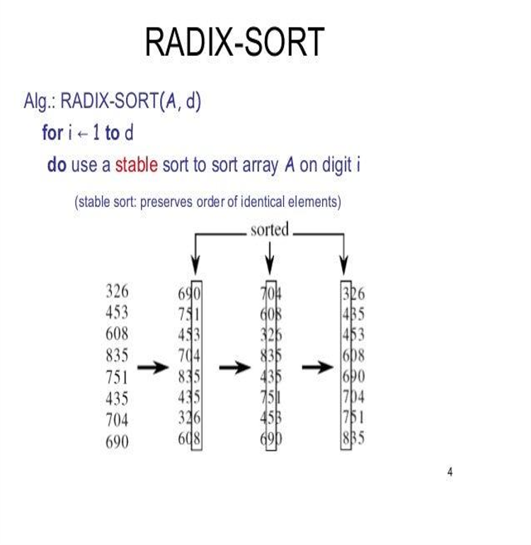 | Khi tất cả các số có cùng số lượng chữ số và số này là duy nhất | Khi các số có số lượng chữ số khác nhau và các số này cũng khác | O(nk) với n là kích thước của mảng và k là số lượng chữ số của số lớn nhất có trong mảng | O(nk) với n là kích thước của mảng và k là số lượng chữ số của số lớn nhất có trong mảng | O(nk) với n là kích thước của mảng và k là số lượng chữ số của số lớn nhất có trong mảng | O(n + k) | Rất hiệu quả cho dữ liệu có độ dài chữ số cố định hoặc bị giới hạn (ví dụ: số nguyên, ký tự). Yêu cầu phải xác định trước phạm vi dữ liệu (không phù hợp cho tất cả các kiểu dữ liệu, như số thực). Ổn định, giữ nguyên thứ tự các phần tử có giá trị bằng nhau. | Ưu điểm: - Hiệu suất tốt: Radix Sort là thuật toán sắp xếp tuyến tính với thời gian chạy tốt hơn nhiều so với các thuật toán sắp xếp khác. Đặc biệt, nó hoạt động rất nhanh khi xử lý các tập dữ liệu lớn. - Sắp xếp các số nguyên lớn: Radix Sort có thể sắp xếp các số nguyên rất lớn, đối với các số lớn hơn kích thước của bộ nhớ chương trình, nó có thể được sắp xếp bằng cách chia thành các phần nhỏ hơn và sắp xếp từng phần riêng lẻ. - Không sử dụng phép so sánh: Radix Sort không sử dụng phép so sánh, do đó nó không bị ảnh hưởng bởi thứ tự các phần tử. Thay vào đó, nó sử dụng kỹ thuật đếm để sắp xếp các phần tử. - Dễ dàng cài đặt: Radix Sort rất dễ dàng để cài đặt và nó không yêu cầu kiến thức toán học phức tạp để hiểu. Nhược điểm: - Không hiệu quả đối với các loại dữ liệu khác: Radix Sort hoạt động tốt cho các loại dữ liệu số nguyên, nhưng nó không hiệu quả với các loại dữ liệu khác như chuỗi, số thực,... - Tốn bộ nhớ: Radix Sort cần bộ nhớ phụ để lưu các số lượng đếm trong quá trình sắp xếp. Vì vậy, nếu dữ liệu đầu vào rất lớn, việc sử dụng bộ nhớ sẽ tăng đáng kể, có thể dẫn đến tình trạng không đủ bộ nhớ. - Không ổn định: Radix Sort không ổn định, nghĩa là nó không đảm bảo thứ tự của các phần tử bằng nhau sau khi sắp xếp. - Phải biết trước kích thước của dữ liệu đầu vào: Radix Sort yêu cầu biết trước kích thước của dữ liệu đầu vào để xác định số lượng vòng lặp cần thiết để sắp xếp.

